G.12-2567
ภาพถ่ายและรูปตัดขวางลำน้ำสถานีสำรวจอุทกวิทยาน้ำฝาง (G.12)
บ้านใหม่ริมฝาง ต.เวียงฝาง อ.ฝาง จ.เชียงราย ปี2567
 |  |  |  |  |  |  |  |  |  |  |  | 2566 |  |  | 2567
 |  |  |  |  |  |  |  |  |  |  |  | สำรวจเมื่อ 9 มี.ค.2566 |  |  | สำรวจเมื่อ 10 ม.ค.2567
 |  |  |  |  |  |  |  |  |  |  |  | ระยะ | ระดับ | ผิวน้ำ | ระยะ | ระดับ | ผิวน้ำ
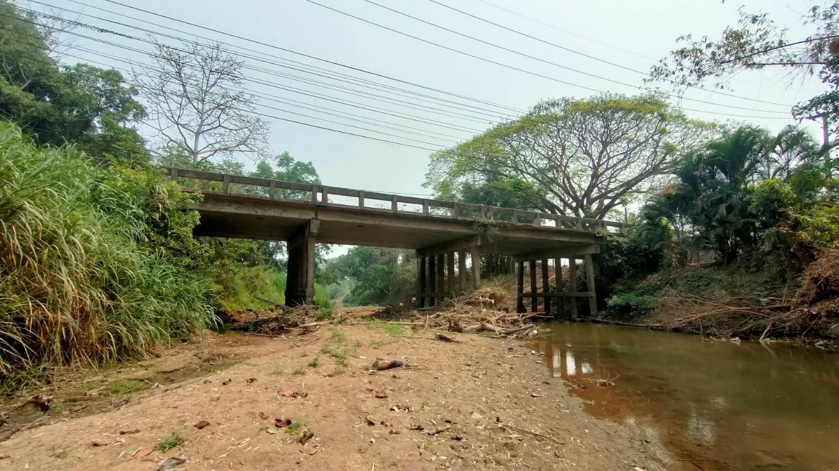
 |  |  |  |  |  |  |  |  |  |  |  | -50 | 465.653 | 460.525 | -50 | 465.587 | 460.795
 |  |  |  |  |  |  |  |  |  |  |  | -40 | 465.549 | 460.525 | -40 | 465.681 | 460.795
 |  |  |  |  |  |  |  |  |  |  |  | -30 | 465.708 | 460.525 | -30 | 465.849 | 460.795
 |  |  |  |  |  |  |  |  |  |  |  | -20 | 465.929 | 460.525 | -20 | 466.050 | 460.795
 |  |  |  |  |  |  |  |  |  |  |  | -10 | 466.279 | 460.525 | -10 | 466.300 | 460.795
 |  |  |  |  |  |  |  |  |  |  |  | 0 | 466.365 | 460.525 | 0 | 466.372 | 460.795
 |  |  |  |  |  |  |  |  |  |  |  | 0 | 464.364 | 460.525 | 0 | 464.409 | 460.795
 |  |  |  |  |  |  |  |  |  |  |  | 2 | 464.498 | 460.525 | 2 | 463.429 | 460.795
 |  |  |  |  |  |  |  |  |  |  |  | 4 | 462.384 | 460.525 | 4 | 462.418 | 460.795
 |  |  |  |  |  |  |  |  |  |  |  | 6 | 461.229 | 460.525 | 6 | 460.795 | 460.795
 |  |  |  |  |  |  |  |  |  |  |  | 8 | 460.634 | 460.525 | 8 | 460.345 | 460.795
 |  |  |  |  |  |  |  |  |  |  |  | 10 | 460.525 | 460.525 | 10 | 460.635 | 460.795
 |  |  |  |  |  |  |  |  |  |  |  | 12 | 459.975 | 460.525 | 12 | 460.425 | 460.795
 |  |  |  |  |  |  |  |  |  |  |  | 14 | 459.875 | 460.525 | 14 | 460.305 | 460.795
รูปตัดขวางลำน้ำน้ำฝางที่แนวสำรวจปริมาณน้ำ
 | รูปตัดปี2567 |  | ระดับน้ำขณะสำรวจ
-50 | 465.587 | 6 | 460.795
-40 | 465.681 | 8 | 460.795
-30 | 465.849 | 10 | 460.795
-20 | 466.050 | 12 | 460.795
-10 | 466.300 | 14 | 460.795
0 | 466.372 | 16 | 460.795
0 | 464.409 | 18
2 | 463.429 | 20
4 | 462.418 | 22 | 460.795
6 | 460.795 | 24 | 460.795
8 | 460.345 | 26 | 460.795
10 | 460.635 | 28 | 460.795
12 | 460.425 | 30 | 460.795
14 | 460.305 | 32 | 460.795
16 | 460.801 | 34 | 460.795
18 | 461.020 | 36
20 | 461.197 | 38
22 | 460.801 | 40
24 | 459.965
26 | 459.715
28 | 459.715
30 | 460.225
32 | 460.415
34 | 460.809
36 | 462.090
38 | 463.109
40 | 463.109
40 | 466.351
50 | 466.630
60 | 466.647
70 | 466.639
80 | 466.547
90 | 466.490
 |  |  |  |  |  |  |  |  |  |  |  | 16 | 459.675 | 460.525 | 16 | 460.801 | 460.795
 |  |  |  |  |  |  |  |  |  |  |  | 18 | 460.125 | 460.525 | 18 | 461.020 | 460.795
 |  |  |  |  |  |  |  |  |  |  |  | 20 | 460.325 | 460.525 | 20 | 461.197 | 460.795
 |  |  |  |  |  |  |  |  |  |  |  | 22 | 459.875 | 460.525 | 22 | 460.801
 |  |  |  |  |  |  |  |  |  |  |  | 24 | 459.695 | 460.525 | 24 | 459.965
 |  |  |  |  |  |  |  |  |  |  |  | 26 | 459.665 | 460.525 | 26 | 459.715 | 460.795
 |  |  |  |  |  |  |  |  |  |  |  | 28 | 460.225 | 460.525 | 28 | 459.715 | 460.795
 |  |  |  |  |  |  |  |  |  |  |  | 30 | 460.453 | 460.525 | 30 | 460.225 | 460.795
 |  |  |  |  |  |  |  |  |  |  |  | 32 | 460.494 | 460.525 | 32 | 460.415 | 460.795
 |  |  |  |  |  |  |  |  |  |  |  | 34 | 461.113 | 460.525 | 34 | 460.809 | 460.795
 |  |  |  |  |  |  |  |  |  |  |  | 36 | 461.859 | 460.525 | 36 | 462.090 | 460.795
 |  |  |  |  |  |  |  |  |  |  |  | 38 | 463.411 | 460.525 | 38 | 463.109 | 460.795
 |  |  |  |  |  |  |  |  |  |  |  | 40 | 464.654 | 460.525 | 40 | 463.109 | 460.795
 |  |  |  |  |  |  |  |  |  |  |  | 40 | 466.340 | 460.525 | 40 | 466.351 | 460.795
 |  |  |  |  |  |  |  |  |  |  |  | 50 | 466.627 | 460.525 | 50 | 466.630 | 460.795
 |  |  |  |  |  |  |  |  |  |  |  | 60 | 466.651 | 460.525 | 60 | 466.647 | 460.795
 |  |  |  |  |  |  |  |  |  |  |  | 70 | 466.514 | 460.525 | 70 | 466.639 | 460.795
 |  |  |  |  |  |  |  |  |  |  |  | 80 | 466.428 | 460.525 | 80 | 466.547 | 460.795
ระยะ | -50 | -40 | -30 | -20 | -10 | 0 | 0 | 2 | 4 | 6 | 8 | 90 | 466.394 | 460.525 | 90 | 466.490 | 460.795
ระดับ | 465.587 | 465.681 | 465.849 | 466.050 | 466.300 | 466.372 | 464.409 | 463.429 | 462.418 | 460.795 | 460.345 | หัวแผ่น 2 ม. | 461.975 | 460.525
ระยะ | 10 | 12 | 14 | 16 | 18 | 20 | 22 | 24 | 26 | 28 | 30
ระดับ | 460.635 | 460.425 | 460.305 | 460.801 | 461.020 | 461.197 | 460.801 | 459.965 | 459.715 | 459.715 | 460.225
ระยะ | 32 | 34 | 36 | 38 | 40 | 40 | 50 | 60 | 70 | 80 | 90
ระดับ | 460.415 | 460.809 | 462.090 | 463.109 | 463.109 | 466.351 | 466.630 | 466.647 | 466.639 | 466.547 | 466.490
ระยะ
ระดับ
ระยะ
ระดับ
ระยะ
ระดับ

 | BM. | 465.125 | ม.(ร.ท.ก.) |  | ตลิ่งฝั่งซ้าย | 466.372 | ม.(ร.ท.ก.) |  | ตลิ่งฝั่งขวา | 466.351 | ม.(ร.ท.ก.)
 | ท้องน้ำ | 459.715 | ม.(ร.ท.ก.) |  | ศูนย์เสา | 459.975 | ม.(ร.ท.ก.) |  | สำรวจเมื่อ 10 ม.ค.2567

 |  |  |  |  |  |  |  |  | ผู้สำรวจ นายกฤษดา ถาปัน

 |  |  |  | ตรวจสอบหมุดหลักฐานแล้ว

 |  |  |  |  | เปลี่ยนรูปแล้ว

